Главная
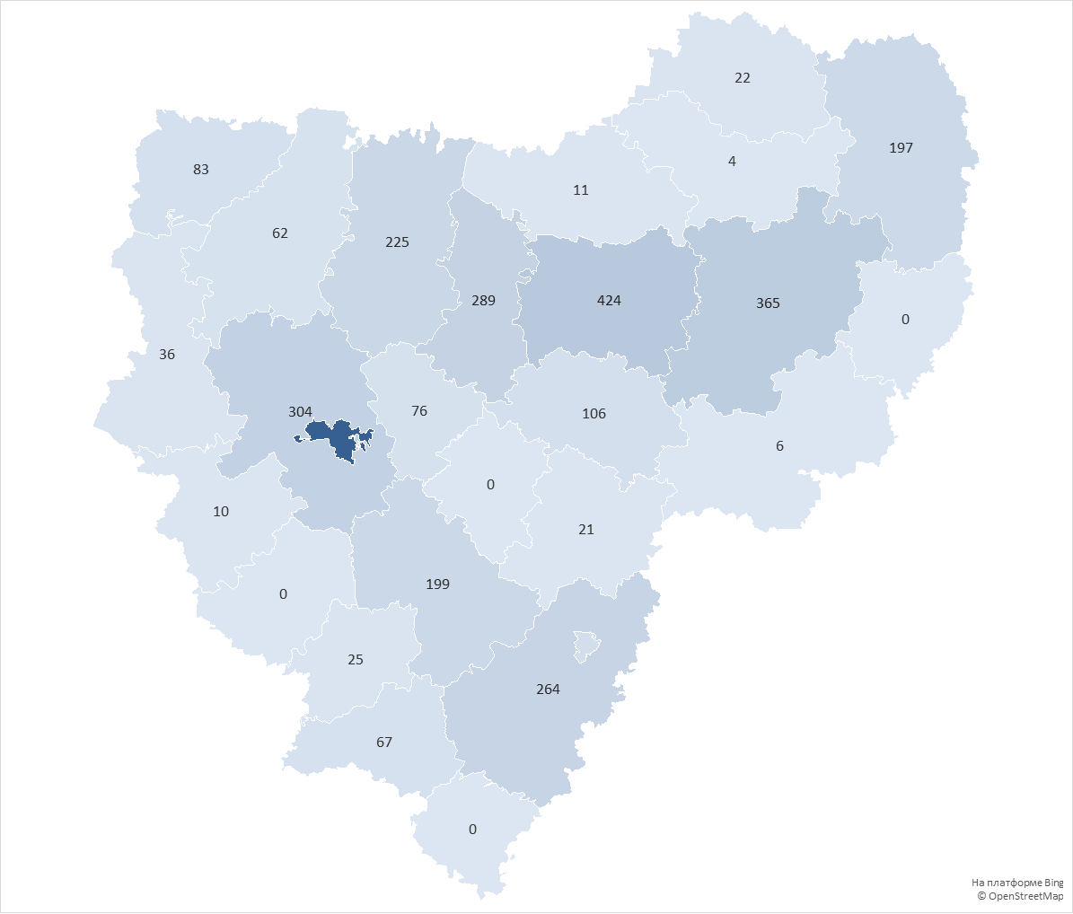
округ | Количество домов в управлении
городской округ Смоленск | 1960
Сафоновский округ | 424
Вяземский округ | 365
Смоленский округ | 304
Ярцевский округ | 289
Рославльский округ | 264
Духовщинский округ | 225
Починковский округ | 199
Гагаринский округ | 197
городской округ Десногорск | 112
Дорогобужский округ | 106
Велижский округ | 83
Кардымовский округ | 76
Шумячский округ | 67
Демидовский округ | 62
Руднянский округ | 36
Хиславичский округ | 25
Сычевский округ | 22
Ельнинский округ | 21
Холм-Жирковский округ | 11
Краснинский округ | 10
Угранский округ | 6
Новодугинский округ | 4
Глинковский округ | 0
Ершичский округ | 0
Монастырщинский округ | 0
Темкинский округ | 0
Всего: | 4868

